Tabelle1
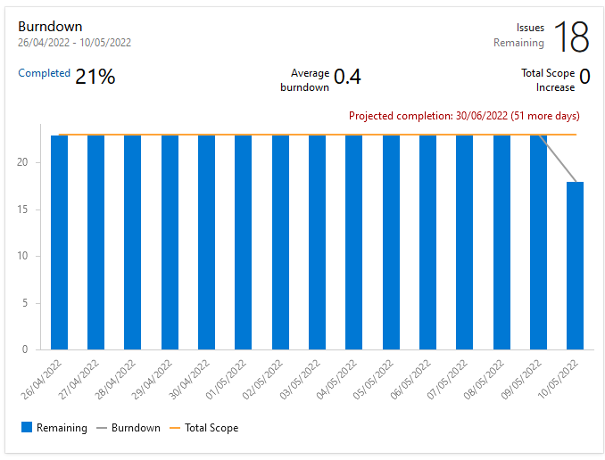
Sprint Review Protocol

Sprint No: |  | 3
Date & Time |  | 10/05/2022 14:30
Group Number |  | 2
Participant 1 |  | Schneider Brian
Participant 2 |  | Rutschka Simon
Participant 3 |  | Berg Alexander
Participant 4 |  | Hämmerle Josua
Participant 5 |  | Wunsch Lukas
Mentor |  | Parg Manuel-Christopher

List the Ids of the Requirements which are subject to the review
Req ID | short description [opt] | Estimate [h] | Real Efort [h] | Delta [h] | Passed | failed | remarks
1 | Convert Epics to User Stories | 2 | 0 | -2 |  | x | Tests&Application Processes took over
2 | Azure burn-down/up charts | 1 | 1 | 0 | x
3 |  |  |  | 0
4 |  |  |  | 0
5 |  |  |  | 0
6 |  |  |  | 0
7 |  |  |  | 0
… |  |  |  | 0
… |  |  |  | 0
n |  |  |  | 0
7 |  |  |  | -2 | 0 | 0
 | Kommentar zum Sprint: Haben wenig geplant, da wir alle die 2 Wochen zu viele anderen Prioritäten hatten.
 | Ausblick fürs nächste Protokoll: Greifbares (Screenshots aus Unity - Sprint burndown chart)
 | Kommentar zum Burndown: haben im Tool bis jetzt nie richtig Items auf Done gestellt (deswegen erst ab jetzt Zeitlinienmäßig repräsentiv)

